シーケンス図_カレンダー画面を開く
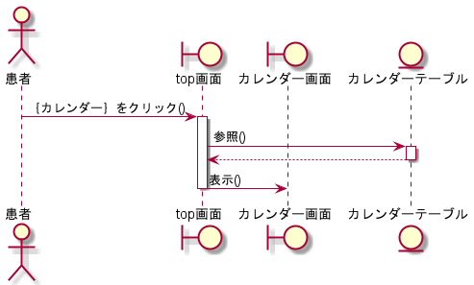
シーケンス図 | システム名称 | わくりは！ | 改訂日 | 2022-11-07
 |  |  | 改訂者 | 加藤

シーケンス図_ハッピーデー登録画面を開く
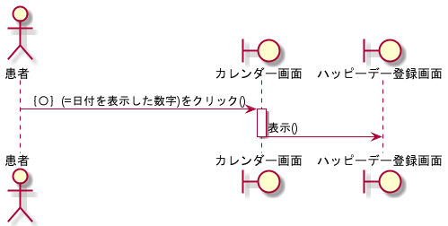
シーケンス図 | システム名称 | わくりは！ | 改訂日 | 2022-11-07
 |  |  | 改訂者 | 加藤

シーケンス図_ハッピーデー編集画面を開く
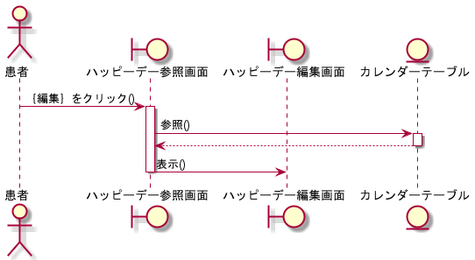
シーケンス図 | システム名称 | わくりは！ | 改訂日 | 2022-11-07
 |  |  | 改訂者 | 加藤

シーケンス図_ハッピーデー参照画面を開く
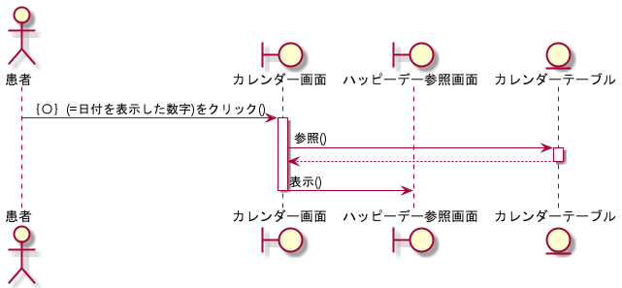
シーケンス図 | システム名称 | わくりは！ | 改訂日 | 2022-11-07
 |  |  | 改訂者 | 加藤

シーケンス図_ハッピーデーを登録する
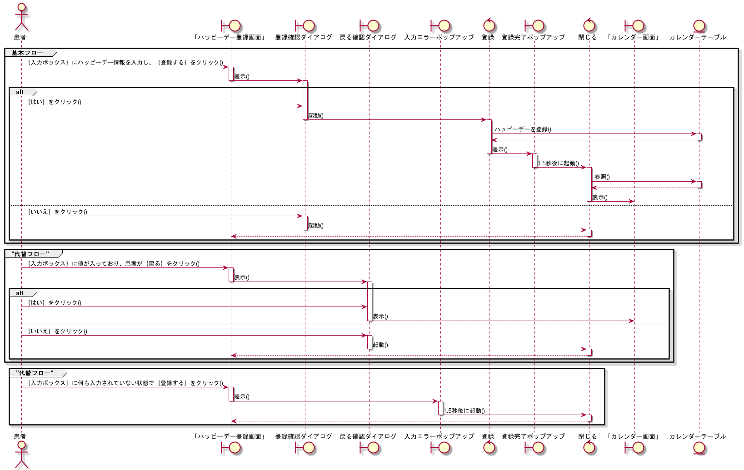
シーケンス図 | システム名称 | わくりは！ | 改訂日 | 2022-11-07
 |  |  | 改訂者 | 加藤

シーケンス図_ハッピーデーを編集する
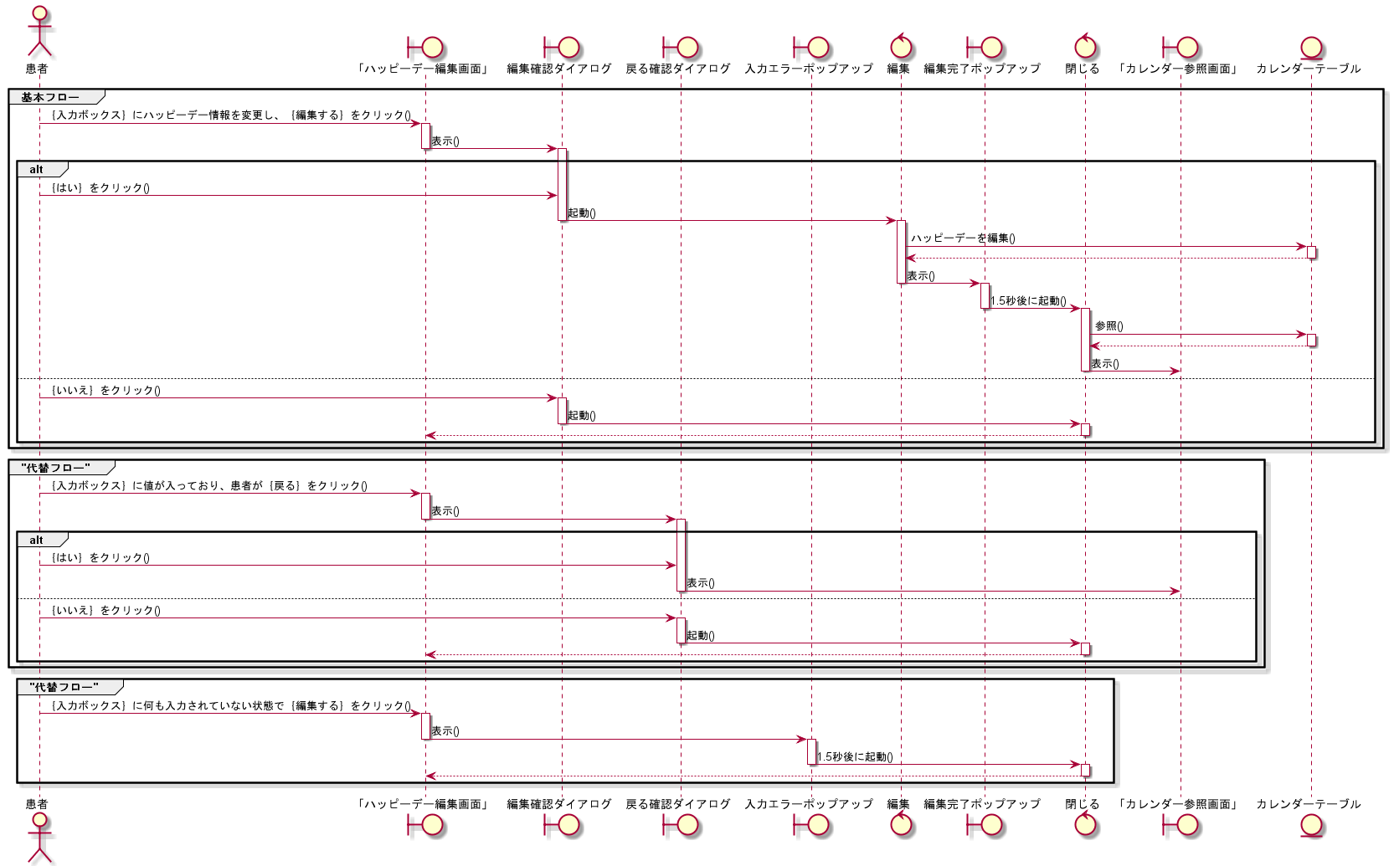
シーケンス図 | システム名称 | わくりは！ | 改訂日 | 2022-11-07
 |  |  | 改訂者 | 加藤

シーケンス図_ハッピーデーを削除する
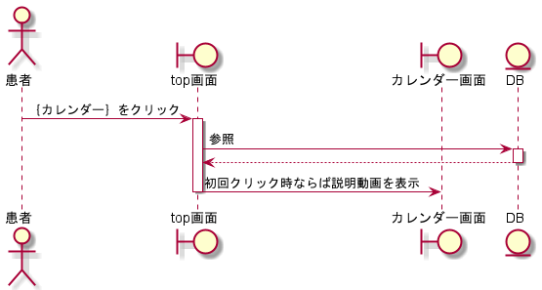
シーケンス図 | システム名称 | わくりは！ | 改訂日 | 2022-11-07
 |  |  | 改訂者 | 加藤

